支部にて支部会員等への交通費支払い資料を作成する事例
 | インボイス対応 支部における謝金支払い等の請求書（例）
 | 別紙様式 |  |  |  |  |  |  |  |  |  |  |  |  |  |  |  |  |  |  |  |  |  |  |  | （令和５年度）

黄色の箇所がインボイス制度の要件になります
ので、この要件を遵守すれば、各支部にて
使い慣れた様式でも結構です。
○○○○ 交通費の請 求 書
（○○○業務）
 |  | （一社）日本労働安全衛生コンサルタント会 支部長 殿
 | 事業場名： |  |  |  |  |  |  | 実施日： |  | 月 |  | 日 |  |  |  |  |  |  |  |  |  |  |  |  |  | （単位：円）
 | 区分 |  |  |  | A件数 |  | B単価 | C合計金額 | D所得税 |  | E差引支給額 |  | 経路等 |  |  |  |  |  |  |  |  | 備考
 |  |  |  |  |  |  |  | （A×B） | （C×10.21％） |  | （C－D)
源泉税記入欄
※
交通費実費相当額のみは源泉税の対象にならないため「０」を記入
 | 謝 金 |  |  |  | 1 |  | 0 |  |  |  |  |  |  |  |  |  |  |  |  |  |  | ◎ | D欄の所得税額は、円未満切り捨てとなります。
源泉税
差し引き
支払額
（振込額）
 | 交通費 |  | 近隣の方 |  | 1 | 律 | 5,000 | 5,000 |  |  |  |  |  | 線 | 駅 | ～ |  | 駅 |  |  | 円
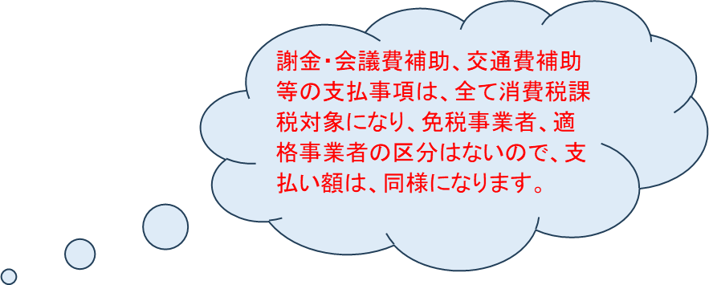
 |  |  | 遠方の方 |  | 0 | 律 | 10,000 |  |  |  |  |  |  | 線 | 駅 | ～ |  | 駅 |  |  | 円 | ◎ | タクシー等の使用は認められないので留意してください。
 |  |  | 自家用車 |  |  | Km | 37 |  |  |  |  |  |  | 線 | 駅 | ～ |  | 駅 |  |  | 円
 |  |  | 交通費計 |  |  |  |  | 5,000 |  |  |  |  |  |  |  |  |  |  |  |  |  | ◎ | 特急料金は特急利用区間が100㎞以上、高速料金は高速走行距離が50㎞以上の場合に請求できます。
 | 謝金・交通費計 A |  |  |  |  |  |  | 5,000 | 0 |  | 5,000 |  | 謝金・交通費計が所得税の課税対象となります。

 |  |  |  | 税抜き合計 |  |  |  | 4,545 | ⇒ | 税抜き計算式 A÷1.1
 |  |  |  | 消費税（１０％） |  |  |  | 455
 |  |  |  | 税込み合計 |  |  |  | 5,000 | ※軽減税率対象はありません。 |  |  |  |  |  |  | 上記のとおり請求します。
 | 振込先 |  |  |  |  |  |  |  |  |  |  |  |  |  |  | 令和 |  |  | 年 |  |  | 月 |  | 日
 | 銀行名 |  |  |  |  |  | 銀行 | 口座名義人氏名
 |  |  |  |  |  |  |  |  |  |  |  |  |  |  |  | 〒 |  |  |  | －
 | 支店名 |  |  |  |  |  | 支店 | フリガナ |  |  |  |  |  |  |  | 住所：

 | 支店番号 （店番号） |  |  |  |  |  | （３桁） |  |  |  |  |  |  |  |  | 請求人氏名： |  |  |  |  |  |  |  |  |  |  | ㊞

インボイス番号の有・無の欄に〇印を記載して、支部会計処理NO区分別の集計としてください。
 | 預金種類 |  | 普通 | 当座 |  |  |  | 漢 字 |  |  |  |  |  |  |  | 電話： |  |  |  |  | － |  |  | －
 |  |  |  |  |  |  |  |  |  |  |  |  |  |  |  | 適格請求書発行事業者登録の有無を選択し、「有」の方は登録番号を記入してください。
 | 口座番号 |  |  |  |  |  | （７桁）
 |  |  |  |  |  |  |  |  |  |  |  |  |  |  |  |  | 有：
 | （注）「口座名義人氏名］は銀行に登録してあるとおり、上欄にはカタカナで、下欄に漢字で正しく記入 |  |  |  |  |  |  |  |  |  |  |  |  |  |  |  | 無：
 | してください。 なお、口座は、請求人名義の口座をご指定下さい。 |  |  |  |  |  |  |  |  |  |  |  |  |  |  | 会員番号（６桁）：

支部にて支部会員等へ会議出席補助金＆交通費等の支払い事例
 | インボイス対応 支部における謝金支払い等の請求書（例）
 | 別紙様式 |  |  |  |  |  |  |  |  |  |  |  |  |  |  |  |  |  |  |  |  |  |  |  | （令和５年度）

黄色の箇所がインボイス制度の要件になります
ので、この要件を遵守すれば、各支部にて
使い慣れた様式でも結構です。
○○○○ 会議出席補助金＆交通費の 請 求 書
（○○○業務）
 |  | （一社）日本労働安全衛生コンサルタント会 支部長 殿
 | 事業場名： |  |  |  |  |  |  | 実施日： |  | 月 |  | 日 |  |  |  |  |  |  |  |  |  |  |  |  |  | （単位：円）
 | 区分 |  |  |  | A件数 |  | B単価 | C合計金額 | D所得税 |  | E差引支給額 |  | 経路等 |  |  |  |  |  |  |  |  | 備考
 |  |  |  |  |  |  |  | （A×B） | （C×10.21％） |  | （C－D)
源泉税記入欄
※謝金等と一緒に
支払われる交通費実費相当額では補助金同様に源泉税の対象となります
 | 謝金（会議出席補助金） |  |  |  | 1 |  | 5,000 | 5,000 |  |  |  |  |  |  |  |  |  |  |  |  |  | ◎ | D欄の所得税額は、円未満切り捨てとなります。
源泉税
差し引き
支払額
（振込額）
 | 交通費 |  | 近隣の方 |  | 0 | 律 | 5,000 |  |  |  |  |  |  | 線 | 駅 | ～ |  | 駅 |  |  | 円
謝金・会議費補助、交通費補助等の支払事項は、全て消費税課税対象になり、免税事業者、適格事業者の区分はないので、支払い額は、同様になります。
 |  |  | 遠方の方 |  | 1 | 律 | 10,000 | 10,000 |  |  |  |  |  | 線 | 駅 | ～ |  | 駅 |  |  | 円 | ◎ | タクシー等の使用は認められないので留意してください。
 |  |  | 自家用車 |  |  | Km | 37 |  |  |  |  |  |  | 線 | 駅 | ～ |  | 駅 |  |  | 円
 |  |  | 交通費計 |  |  |  |  | 10,000 |  |  |  |  |  |  |  |  |  |  |  |  |  | ◎ | 特急料金は特急利用区間が100㎞以上、高速料金は高速走行距離が50㎞以上の場合に請求できます。
 | 謝金・交通費計 A |  |  |  |  |  |  | 15,000 | 1,531 |  | 13,469 |  | 謝金・交通費計が所得税の課税対象となります。

 |  |  |  | 税抜き合計 |  |  |  | 13,636 | ⇒ | 税抜き計算式 A÷1.1
 |  |  |  | 消費税（１０％） |  |  |  | 1,364
 |  |  |  | 税込み合計 |  |  |  | 15,000 | ※軽減税率対象はありません。 |  |  |  |  |  |  | 上記のとおり請求します。
 | 振込先 |  |  |  |  |  |  |  |  |  |  |  |  |  |  | 令和 |  |  | 年 |  |  | 月 |  | 日
 | 銀行名 |  |  |  |  |  | 銀行 | 口座名義人氏名
 |  |  |  |  |  |  |  |  |  |  |  |  |  |  |  | 〒 |  |  |  | －
 | 支店名 |  |  |  |  |  | 支店 | フリガナ |  |  |  |  |  |  |  | 住所：

 | 支店番号 （店番号） |  |  |  |  |  | （３桁） |  |  |  |  |  |  |  |  | 請求人氏名： |  |  |  |  |  |  |  |  |  |  | ㊞

インボイス番号の有・無の欄に〇印を記載して、支部会計処理NO区分別の集計としてください。
 | 預金種類 |  | 普通 | 当座 |  |  |  | 漢 字 |  |  |  |  |  |  |  | 電話： |  |  |  |  | － |  |  | －
 |  |  |  |  |  |  |  |  |  |  |  |  |  |  |  | 適格請求書発行事業者登録の有無を選択し、「有」の方は登録番号を記入してください。
 | 口座番号 |  |  |  |  |  | （７桁）
 |  |  |  |  |  |  |  |  |  |  |  |  |  |  |  |  | 有：
 | （注）「口座名義人氏名］は銀行に登録してあるとおり、上欄にはカタカナで、下欄に漢字で正しく記入 |  |  |  |  |  |  |  |  |  |  |  |  |  |  |  | 無：
 | してください。 なお、口座は、請求人名義の口座をご指定下さい。 |  |  |  |  |  |  |  |  |  |  |  |  |  |  | 会員番号（６桁）：

